Dashboard
BLOCK 837

 | VERSION | 1.0.0

Chuyên Đề Phát Triển Web 1

Evidance
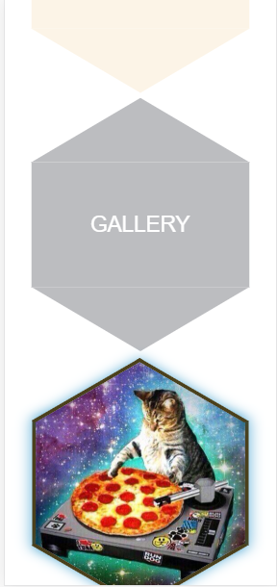
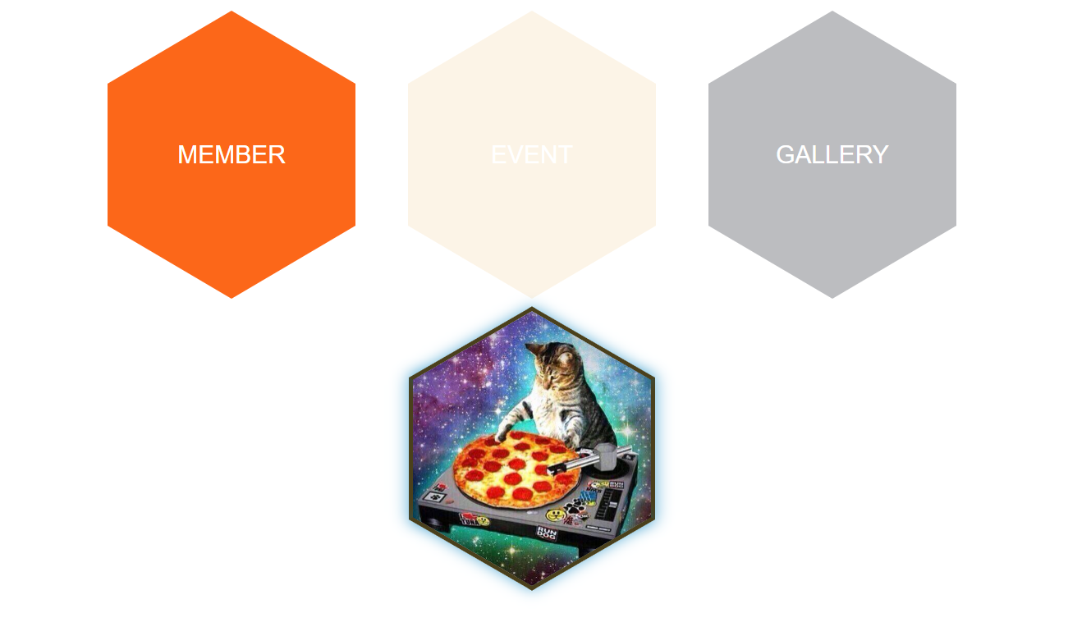
TC01
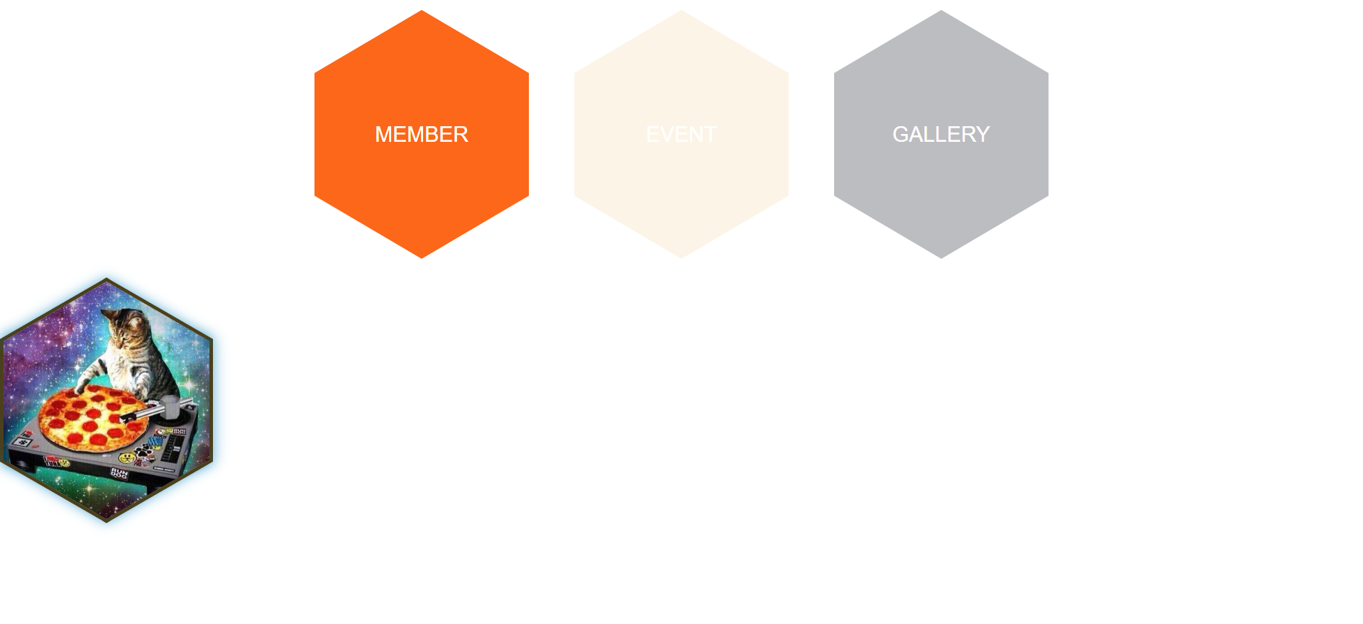

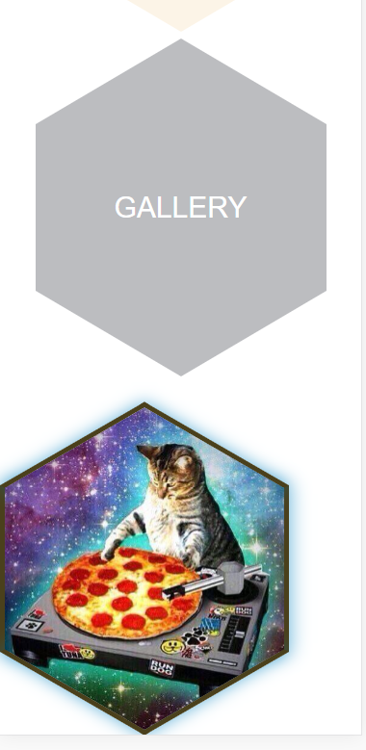
TC02

